Ejemplo PLan Calidad
PLAN DE CALIDAD

Area | Célula | Responsable Calidad | Analista de Certificación | Plan de Calidad | Alcance | Fuera de Alcance | Estrategia
FAKER PRODUCTS API | SERVICIOS POST FAKER PRODUCT | Externo | Yeison Osorio | Release | Validar la peticion de tipo "Post" de la api Faker Productos para crear un porudcto con pruebas automatizadas, de servicios rest donde validaremos la respuesta del servidior con los campos que nos arroja la peticion. | Slo se probarán las funcionalidades que estén dentro del alcance del proyecto. Por lo tanto, no se van a probar funcionalidades fuera del alcance, como los métodos GET, DELETE o UPDATE. | Validar la funcionalidad de la API con diferentes parametros, se llevará a cabo pruebas automatizadas y exploratorias. En primer lugar, se realizarán pruebas exploratorias utilizando la herramienta Postman para validar las respuestas de la petición. Posteriormente, se ejecutarán pruebas automatizadas para validar la respuesta de la petición y garantizar su correcto funcionamiento
FAKER PRODUCTS API | SERVICIOS PUT FAKER PRODUCT | Externo | Yeison Osorio | Release | validar la funcionalidad de la petición tipo 'Put' de la api Faker Productos de actualización de productos. Se validarán los campos de respuesta del servidor con los campos de la petición en los servicios REST. | Solo se probarán las funcionalidades que estén dentro del alcance del proyecto. Por lo tanto, no se van a probar funcionalidades fuera del alcance, como los métodos GET, DELETE o POST. | Validar la funcionalidad de la API con diferentes parametros, se llevará a cabo pruebas automatizadas y exploratorias. En primer lugar, se realizarán pruebas exploratorias utilizando la herramienta Postman para validar las respuestas de la petición. Posteriormente, se ejecutarán pruebas automatizadas para validar la respuesta de la petición y garantizar su correcto funcionamiento del consumo de los servicios de la Api FakerProduct.
FREEGAME API | SERVICIO GET FREETOGAME | Externo | Yeison Osorio | Release | Validar la petición tipo "GET" de la API Freetogame que se utiliza para actualizar un producto en los servicios REST. Se verificará que la respuesta del servidor contenga los campos solicitados en la petición y se comparará con los datos esperados para garantizar que la actualización se realiza de manera correcta. De esta manera, se asegura que la funcionalidad de actualización de productos a través de la petición "GET" de la API se realiza de manera efectiva. | Solo se probarán las funcionalidades que estén dentro del alcance del proyecto. Por lo tanto, no se van a probar funcionalidades fuera del alcance, como los métodos PUT, DELETE o POST. | Validar la funcionalidad de la api de juegos FreeGames con diferentes parametros, se llevará a cabo pruebas automatizadas y exploratorias. En primer lugar, se realizarán pruebas exploratorias utilizando la herramienta Postman para validar las respuestas de la petición en todos los escenarios planteados. Posteriormente, se ejecutarán pruebas de forma automatizada, todas las estrategias serán basadas en pruebas End to End

Ejemplo Matriz de Riesgo
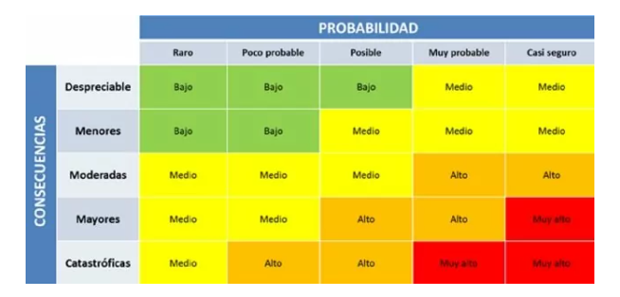
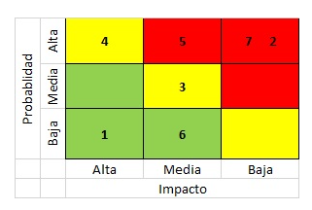
Consecutivo | Descripción Riesgo | Tipo de Riesgo | Release | Probabilidad de ocurrencia | Impacto | Riesgo | Riesgo | Acción | Plan de Acción | Responsable de la Acción | Fecha Compromiso | Estado
1 | Inestabilidad Ambiente de Pruebas | Proyecto | 1 | 3 | 5 | 15 | 15 | Mitigar | Monitoreo constante del ambiente | Cristhian/AliExpress | Durante el release | Abierto
2 | Error en las peticiones Http del metodo Post | Producto | 1 | 2 | 3 | 6 | 6 | Mitigar | Retomar las peticiones http | Yeison/AliExpress | Durante el release | Abierto
3 | Error en las peticiones Http del metodo Get | Producto | 1 | 2 | 3 | 6 |  | Mitigar | Retomar las peticiones http | Cristhian/AliExpress | Durante el release | Abierto
4 | Cambios en los requisitos | Proyecto | 1 | 3 | 5 | 15 | 15 | Mitigar | Actualizaciones informadas a los involucrados del proyecto | Cristhian/AliExpress | Durante el release | Abierto
5 | Falta de experiencia del equipo de pruebas | Proyecto | 1 | 3 | 4 | 12 | 12 | Mitigar | Capacitacion constante a los integreantes de desarrollo | Yeison/AliExpress | Durante el release | Abierto
6 | problemas de comunicacion | Proyecto | 1 | 3 | 2 | #ERROR! | #ERROR! | mitigar | Reuniones constantes | Cristhian/AliExpress | Durante el release | Abierto
7 | Fallas en la seguridad | Producto | 1 | 3 | 4 | #VALUE! | #VALUE! | contingencia | contratar expertos en seguridad | Cristhian/AliExpress | Durante el release | Abierto
8 | los tiempos de respuesta son tardios | Proyecto | 1 | 3 | 3 | #VALUE! | #VALUE! | mitigar | Realizar pruebas de rendimiento para ver estadisticas y posibles mejoras | Yeison/AliExpress | Durante el release | Abierto
9 | los requisitos no estan bien definidos | Proyecto | 1 | 3 | 5 | #VALUE! | #VALUE! | mitigar | Reunion de elicitacion de requisitos donde participen todos los involucrados | Cristhian/AliExpress | Durante el release | Abierto
10 | las estimaciones son inexactas | Proyecto | 1 | 2 | 3 | #VALUE! | #VALUE! | mitigar | Reunion para verificar el estado del proyecto | Yeison/AliExpress | Durante el release | Abierto

Q-Gates
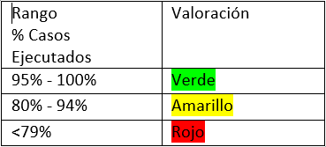
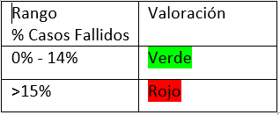
Q-Gates

Casos diseñados vs casos ejecutados | Casos de prueba diseñados | Casos de prueba ejecutados | Resultado
 | 16 | 16 | 100%
Casos diseñados vs casos fallidos | Casos de prueba diseñados | Casos de prueba fallidos | Resultado
 | 100 | 30 | 30%
Errores Funcionales sin resolver | Errores Funcionales sin resolver |  | Resultado
 | 20 |  | 20
Errores No Funcionales de Severidad Crítica/ alta sin resolver | Errores No Funcionales de severidad crítica | Errores No Funcionales de severidad Alta | Resultado
 | 1 | 0 | 1
Bugs abiertos | Número total de bugs | Número de bugs sin resolver | Resultado
 | 50 | 30 | 60%
Historias Técnicas | Existe un análisis de las historias técnicas |  | Resultado
 | SI |  | SI
Observaciones

